Carte 1
Carte 1 - Effectifs d’étudiants étrangers en mobilité internationale entrante en France et d'étudiants français en mobilité internationale à l'étranger

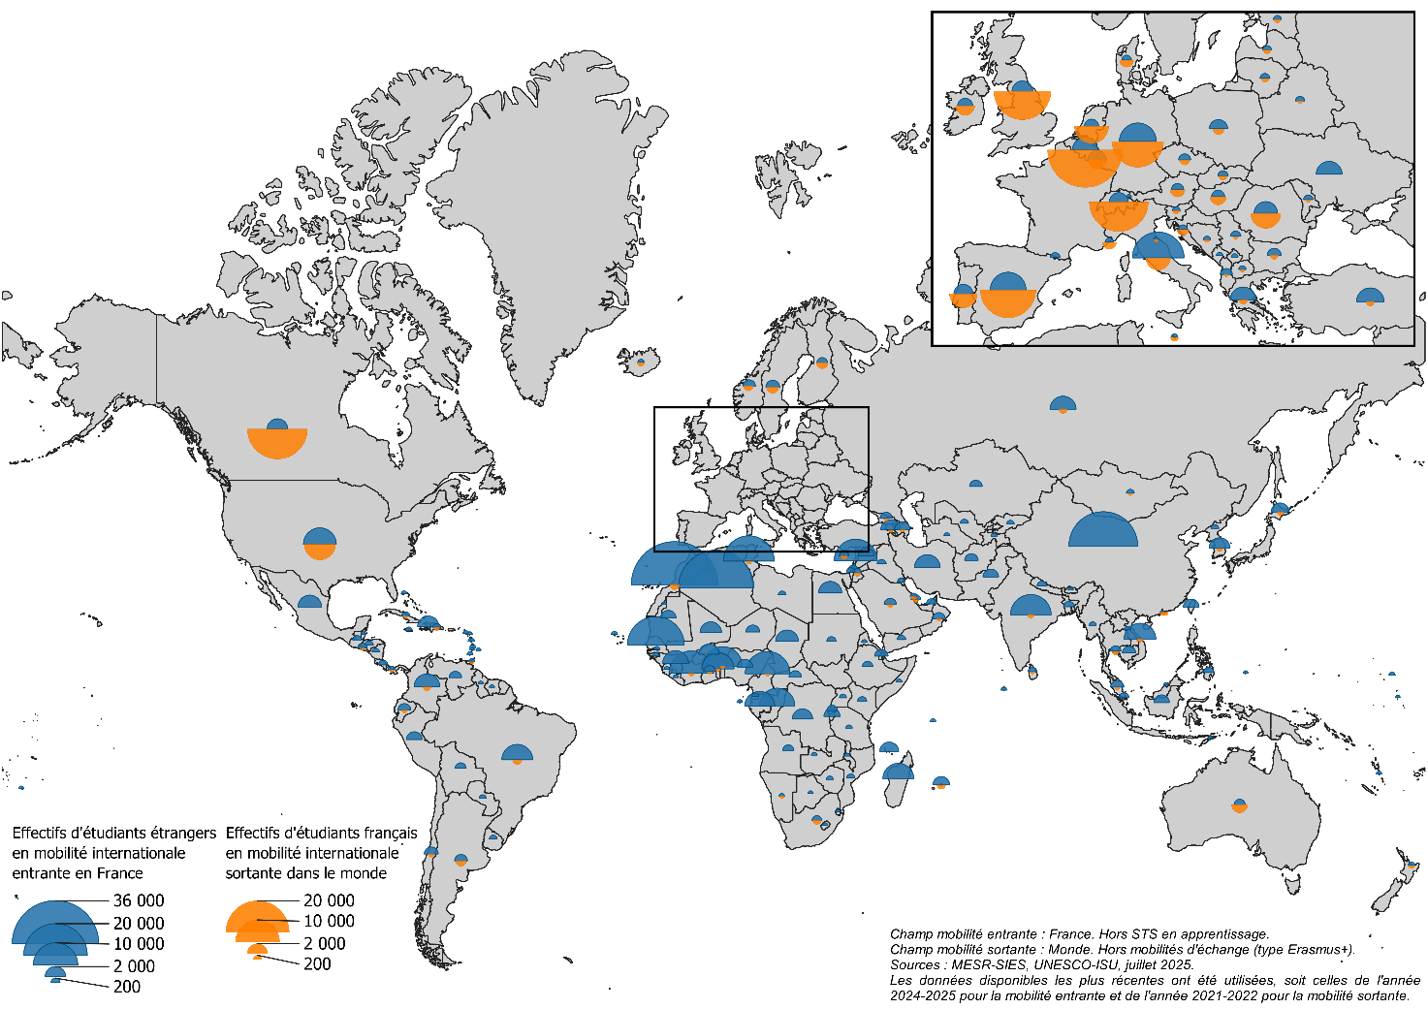
Champ mobilité entrante : France, hors STS en apprentissage.
Champ mobilité sortante : Monde. Hors mobilités d'échange (type Erasmus+).
Sources : pour la mobilité entrante, MESR-SIES ; pour la mobilité sortante, UNESCO-ISU, juillet 2025.
n.d. : non disponible.
Retour au sommaire
PAYS | Effectifs d'étudiants en mobilité entrante en provenance du pays inscrits en France en 2024-2025 | Effectifs d'étudiants français en mobilité sortante dans le pays en 2021-2022

ACORES | <5 | n.d.
AFGHANISTAN | 712 | n.d.
AFRIQUE DU SUD | 241 | 156
ALBANIE | 515 | 0
ALGERIE | 27,675 | n.d.
ALLEMAGNE | 6,952 | 9,671
ANDORRE | 277 | n.d.
ANGOLA | 413 | n.d.
ANTIGUA-ET-BARBUDA | 10 | n.d.
ARABIE SAOUDITE | 529 | 290
ARGENTINE | 621 | 362
ARMENIE | 1,951 | 6
AUSTRALIE | 397 | 1,126
AUTRICHE | 539 | 667
AZERBAIDJAN | 1,036 | <5
BAHAMAS | 14 | n.d.
BAHREIN | 49 | 22
BANGLADESH | 373 | n.d.
BARBADE | <5 | n.d.
BELGIQUE | 3,144 | 19,768
BELIZE | <5 | 0
BENIN | 7,753 | <5
BHOUTAN | 5 | n.d.
BIELORUSSIE | 219 | <5
BIRMANIE | 75 | n.d.
BOLIVIE | 393 | n.d.
BOSNIE-HERZEGOVINE | 87 | 6
BOTSWANA | 9 | 0
BRESIL | 4,800 | 238
BRUNEI | 8 | n.d.
BULGARIE | 750 | 101
BURKINA FASO | 1,980 | 0
BURUNDI | 1,125 | n.d.
CAMBODGE | 692 | n.d.
CAMEROUN | 10,158 | <5
CANADA | 1,980 | 17,982
CAP-VERT | 43 | n.d.
CHILI | 787 | 37
CHINE | 23,213 | n.d.
CHYPRE | 240 | 48
COLOMBIE | 3,265 | 125
COMORES | 1,645 | n.d.
COREE NORD | 111 | n.d.
COREE SUD | 2,086 | 304
COSTA RICA | 222 | n.d.
COTE D'IVOIRE | 10,101 | 21
CROATIE | 205 | 369
CUBA | 136 | n.d.
DANEMARK | 262 | 588
DJIBOUTI | 711 | n.d.
DOMINIQUE | 38 | n.d.
EGYPTE | 2,619 | n.d.
EMIRATS ARABES UNIS | 334 | n.d.
EQUATEUR | 624 | 26
ERYTHREE | 11 | n.d.
ESPAGNE | 6,483 | 11,140
ESTONIE | 125 | 44
ETATS-UNIS | 5,481 | 5,732
ETHIOPIE | 338 | n.d.
FIDJI | 5 | n.d.
FINLANDE | 339 | 493
GABON | 4,579 | n.d.
GAMBIE | 26 | n.d.
GEORGIE | 536 | 8
GHANA | 473 | 6
GRECE | 3,323 | 129
GRENADE | 22 | n.d.
GUATEMALA | 189 | n.d.
GUINEE | 3,310 | 0
GUINEE EQUATORIALE | 50 | n.d.
GUINEE-BISSAU | 34 | n.d.
GUYANA | 9 | n.d.
HAITI | 2,179 | n.d.
HONDURAS | 169 | n.d.
HONG KONG | n.d. | 84
HONGRIE | 643 | 858
ILES MARSHALL | 30 | 0
ILES VIERGES BRITANNIQUES | n.d. | 0
INDE | 8,398 | 51
INDONESIE | 1,011 | n.d.
IRAK | 200 | n.d.
IRAN | 3,255 | n.d.
IRLANDE | 931 | 1,231
ISLANDE | 32 | 97
ISRAEL | 171 | n.d.
ITALIE | 13,397 | 2,149
JAMAIQUE | 42 | n.d.
JAPON | 1,448 | 604
JORDANIE | 176 | 54
KAZAKHSTAN | 594 | n.d.
KENYA | 213 | n.d.
KIRGHIZISTAN | 99 | 0
KIRIBATI | <5 | n.d.
KOSOVO | 58 | n.d.
KOWEIT | 91 | n.d.
LAOS | 62 | n.d.
LESOTHO | 8 | n.d.
LETTONIE | 178 | 71
LIBAN | 9,464 | n.d.
LIBERIA | 12 | n.d.
LIBYE | 106 | n.d.
LIECHTENSTEIN | <5 | n.d.
LITUANIE | 271 | 79
LUXEMBOURG | 1,604 | 969
MACAO | <5 | <5
MADAGASCAR | 4,818 | 0
MALAISIE | 679 | 70
MALAWI | 18 | n.d.
MALDIVES | 14 | n.d.
MALI | 2,194 | n.d.
MALTE | 36 | 101
MAROC | 35,665 | 275
MAURICE | 1,206 | 186
MAURITANIE | 1,022 | n.d.
MEXIQUE | 2,702 | n.d.
MOLDAVIE | 232 | <5
MONACO | 155 | 570
MONGOLIE | 116 | <5
MONTENEGRO | 38 | n.d.
MOZAMBIQUE | 138 | n.d.
NAMIBIE | 11 | <5
NATIONALITE NON CONNUE OU NON DISPONIBLE DANS NOS SYSTEMES D'INFORMATIONS | 2,788 | 0
NEPAL | 271 | n.d.
NICARAGUA | 75 | n.d.
NIGER | 756 | n.d.
NIGERIA | 992 | n.d.
NORVEGE | 590 | 337
NOUVELLE-ZELANDE | 61 | 105
OMAN | 68 | n.d.
OUGANDA | 69 | n.d.
OUZBEKISTAN | 137 | 0
PAKISTAN | 1,034 | n.d.
PALAOS | <5 | n.d.
PALESTINE | 237 | 0
PANAMA | 71 | 8
PAPOUASIE-NOUVELLE-GUINéE | <5 | n.d.
PARAGUAY | 68 | n.d.
PAYS-BAS | 815 | 4,252
PEROU | 1,039 | n.d.
PHILIPPINES | 345 | n.d.
POLOGNE | 1,512 | 334
PORTUGAL | 1,668 | 2,798
QATAR | 245 | 22
REPUBLIQUE CENTRAFRICAINE | 565 | n.d.
REPUBLIQUE DE MACEDOINE | 84 | <5
REPUBLIQUE DEMOCRATIQUE DU CONGO | 1,959 | n.d.
REPUBLIQUE DOMINICAINE | 115 | 26
REPUBLIQUE DU CONGO | 6,319 | n.d.
REPUBLIQUE TCHEQUE | 514 | 234
ROUMANIE | 2,673 | 3,316
ROYAUME-UNI | 2,013 | 11,726
RUSSIE | 3,391 | 165
RWANDA | 367 | 0
SAHARA OCCIDENTAL | <5 | n.d.
SAINT-CHRISTOPHE | 13 | n.d.
SAINTE-LUCIE | 25 | 0
SAINT-MARIN | 5 | 0
SAINT-VINCENT-ET-LES-GRENADINES | <5 | n.d.
SALVADOR | 246 | <5
SAMOA | 0 | 0
SANS NATIONALITE | <5 | 0
SAO TOME-ET-PRINCIPE | 10 | n.d.
SENEGAL | 16,118 | n.d.
SERBIE | 334 | 11
SEYCHELLES | 9 | 0
SIERRA LEONE | 24 | n.d.
SINGAPOUR | 272 | n.d.
SLOVAQUIE | 320 | 101
SLOVENIE | 100 | 36
SOMALIE | 30 | n.d.
SOUDAN | 219 | n.d.
SRI LANKA | 190 | <5
SUEDE | 755 | 549
SUISSE | 1,614 | 12,548
SURINAME | 6 | n.d.
SWAZILAND | <5 | n.d.
SYRIE | 1,156 | n.d.
TADJIKISTAN | 28 | n.d.
TAIWAN | 1,076 | n.d.
TANZANIE | 40 | 0
TCHAD | 2,544 | n.d.
THAILANDE | 373 | 95
TIMOR ORIENTAL | <5 | n.d.
TOGO | 5,259 | n.d.
TONGA | <5 | n.d.
TRINITAD-ET-TOBAGO | 24 | <5
TUNISIE | 12,989 | 27
TURKMENISTAN | 19 | n.d.
TURQUIE | 3,765 | 127
TUVALU | <5 | n.d.
UKRAINE | 3,310 | n.d.
URUGUAY | 113 | n.d.
VANUATU | 7 | n.d.
VATICAN | <5 | n.d.
VENEZUELA | 584 | n.d.
VIET NAM | 5,107 | 29
YEMEN | 169 | n.d.
ZAMBIE | 21 | n.d.
ZIMBABWE | 59 | n.d.
ENSEMBLE | 329,146 | 113,786

Graphique 1
Graphique 1 - Evolution des effectifs d’étudiants étrangers en mobilité internationale entrante en France par zone géographique d'origine

Champ : France, hors STS en apprentissage.
Sources : MESR-SIES.
Retour au sommaire
Zone géographique d'origine | 2013 | 2014 | 2015 | 2016 | 2017 | 2018 | 2019 | 2020 | 2021 | 2022 | 2023 | 2024
Afrique subsaharienne | 44,965 | 45,640 | 48,160 | 51,225 | 55,783 | 61,007 | 65,202 | 68,457 | 72,770 | 76,127 | 82,495 | 89,603
Amerique | 21,296 | 22,441 | 23,143 | 23,745 | 24,887 | 26,571 | 27,267 | 22,562 | 26,393 | 27,784 | 27,092 | 26,069
Asie, Océanie | 58,256 | 58,736 | 57,566 | 59,720 | 63,551 | 64,753 | 67,918 | 62,814 | 66,879 | 68,017 | 71,147 | 72,730
Europe | 52,473 | 53,621 | 53,387 | 53,449 | 53,839 | 54,994 | 54,175 | 49,039 | 57,981 | 59,093 | 59,223 | 60,494
Maghreb | 55,015 | 55,200 | 58,409 | 63,213 | 70,077 | 73,360 | 73,012 | 72,964 | 76,378 | 77,097 | 77,792 | 77,458
Nationalité non connue, sans nationalité | 3,144 | 2,540 | 3,412 | 3,386 | 2,216 | 3,035 | 2,896 | 2,443 | 2,593 | 2,473 | 2,125 | 2,792
Ensemble | 235,149 | 238,179 | 244,078 | 254,738 | 270,353 | 283,720 | 290,470 | 278,278 | 302,994 | 310,591 | 319,873 | 329,146

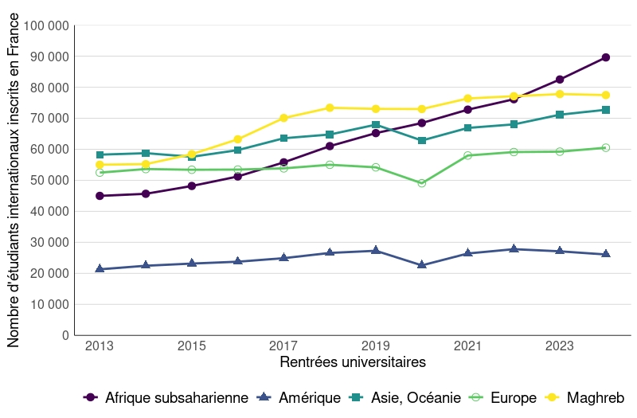

 | CONTINENT | EFFECTIFS | percentage
RENTREE

1 | 2013 | Afrique Subsaharienne | 44964.81 | 0.19380960
2 | 2013 | Amerique | 21295.99 | 0.09179107
3 | 2013 | Asie, Oceanie | 58255.85 | 0.25109730
4 | 2013 | Europe | 52472.99 | 0.22617174
5 | 2013 | Maghreb | 55015.43 | 0.23713028
6 | 2014 | Afrique Subsaharienne | 45640.37 | 0.19368774
7 | 2014 | Amerique | 22440.91 | 0.09523431
8 | 2014 | Asie, Oceanie | 58736.18 | 0.24926350
9 | 2014 | Europe | 53621.11 | 0.22755627
10 | 2014 | Maghreb | 55200.34 | 0.23425818
11 | 2015 | Afrique Subsaharienne | 48160.33 | 0.20011228
12 | 2015 | Amerique | 23143.49 | 0.09616415
13 | 2015 | Asie, Oceanie | 57566.32 | 0.23919536
14 | 2015 | Europe | 53387.14 | 0.22183033
15 | 2015 | Maghreb | 58409.26 | 0.24269788
16 | 2016 | Afrique Subsaharienne | 51224.83 | 0.20379748
17 | 2016 | Amerique | 23745.29 | 0.09447040
18 | 2016 | Asie, Oceanie | 59719.54 | 0.23759357
19 | 2016 | Europe | 53448.67 | 0.21264500
20 | 2016 | Maghreb | 63213.32 | 0.25149356
21 | 2017 | Afrique Subsaharienne | 55782.85 | 0.20803876
22 | 2017 | Amerique | 24886.91 | 0.09281420
23 | 2017 | Asie, Oceanie | 63551.01 | 0.23700962
24 | 2017 | Europe | 53839.27 | 0.20079028
25 | 2017 | Maghreb | 70076.79 | 0.26134713
26 | 2018 | Afrique Subsaharienne | 61007.19 | 0.21735107
27 | 2018 | Amerique | 26571.35 | 0.09466606
28 | 2018 | Asie, Oceanie | 64753.36 | 0.23069759
29 | 2018 | Europe | 54993.56 | 0.19592622
30 | 2018 | Maghreb | 73359.58 | 0.26135906
31 | 2019 | Afrique Subsaharienne | 65201.74 | 0.22673022
32 | 2019 | Amerique | 27267.40 | 0.09481869
33 | 2019 | Asie, Oceanie | 67918.01 | 0.23617568
34 | 2019 | Europe | 54174.50 | 0.18838448
35 | 2019 | Maghreb | 73012.45 | 0.25389093
36 | 2020 | Afrique Subsaharienne | 68456.92 | 0.24818049
37 | 2020 | Amerique | 22561.84 | 0.08179461
38 | 2020 | Asie, Oceanie | 62813.61 | 0.22772149
39 | 2020 | Europe | 49038.79 | 0.17778293
40 | 2020 | Maghreb | 72964.06 | 0.26452048
41 | 2021 | Afrique Subsaharienne | 72769.69 | 0.24224179
42 | 2021 | Amerique | 26393.36 | 0.08786041
43 | 2021 | Asie, Oceanie | 66879.41 | 0.22263372
44 | 2021 | Europe | 57980.51 | 0.19301032
45 | 2021 | Maghreb | 76378.10 | 0.25425377
46 | 2022 | Afrique Subsaharienne | 76127.33 | 0.24707148
47 | 2022 | Amerique | 27784.29 | 0.09017399
48 | 2022 | Asie, Oceanie | 68016.91 | 0.22074910
49 | 2022 | Europe | 59093.11 | 0.19178688
50 | 2022 | Maghreb | 77097.00 | 0.25021856
51 | 2023 | Afrique Subsaharienne | 82495.04 | 0.25962357
52 | 2023 | Amerique | 27092.13 | 0.08526277
53 | 2023 | Asie, Oceanie | 71146.67 | 0.22390863
54 | 2023 | Europe | 59223.22 | 0.18638386
55 | 2023 | Maghreb | 77791.60 | 0.24482117
56 | 2024 | Afrique Subsaharienne | 89602.83 | 0.27455736
57 | 2024 | Amerique | 26068.61 | 0.07987837
58 | 2024 | Asie, Oceanie | 72730.39 | 0.22285752
59 | 2024 | Europe | 60494.27 | 0.18536408
60 | 2024 | Maghreb | 77457.67 | 0.23734266

Graphique 2
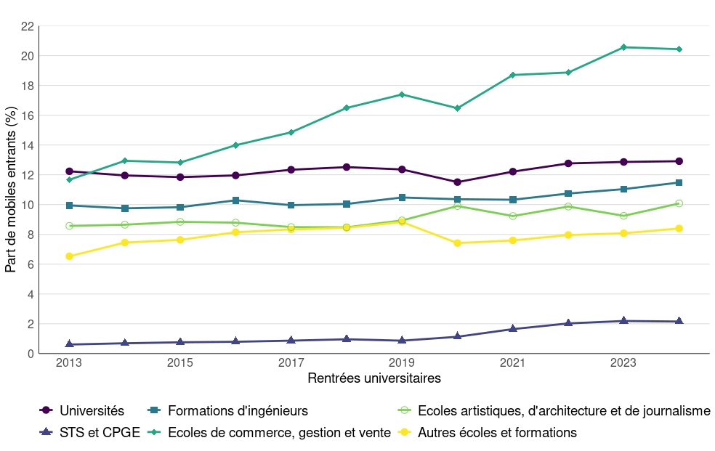
Graphique 2 - Evolution de la part d’étudiants étrangers en mobilité internationale entrante en France par filière de formation (%)

Champ : France, hors STS en apprentissage.
Sources : MESR-SIES.
Retour au sommaire
Filière de formation | 2013 | 2014 | 2015 | 2016 | 2017 | 2018 | 2019 | 2020 | 2021 | 2022 | 2023 | 2024
Universités | 12.2 | 12.0 | 11.8 | 12.0 | 12.3 | 12.5 | 12.4 | 11.5 | 12.2 | 12.8 | 12.9 | 12.9
Formations d'ingénieurs | 9.9 | 9.8 | 9.8 | 10.3 | 10.0 | 10.0 | 10.5 | 10.4 | 10.3 | 10.7 | 11.0 | 11.5
Ecoles artistiques, d'architecture et de journalisme | 8.6 | 8.7 | 8.8 | 8.8 | 8.5 | 8.5 | 8.9 | 9.9 | 9.2 | 9.9 | 9.2 | 10.1
STS et CPGE | 0.6 | 0.7 | 0.8 | 0.8 | 0.9 | 1.0 | 0.9 | 1.1 | 1.6 | 2.0 | 2.2 | 2.2
Ecoles de commerce, gestion et vente | 11.7 | 12.9 | 12.8 | 14.0 | 14.9 | 16.5 | 17.4 | 16.5 | 18.7 | 18.9 | 20.6 | 20.4
Autres écoles et formations | 6.5 | 7.5 | 7.6 | 8.1 | 8.3 | 8.4 | 8.8 | 7.4 | 7.6 | 8.0 | 8.1 | 8.4
Ensemble (1) | 9.7 | 9.7 | 9.7 | 10.0 | 10.3 | 10.6 | 10.6 | 10.0 | 10.7 | 11.3 | 11.5 | 11.7
1. Cette proportion est calculée sur le total d'étudiants hors STS en apprentissage.

Carte 2
Carte 2 - Proportion d’étudiants internationaux parmi l’ensemble des étudiants par région académique en 2024-2025
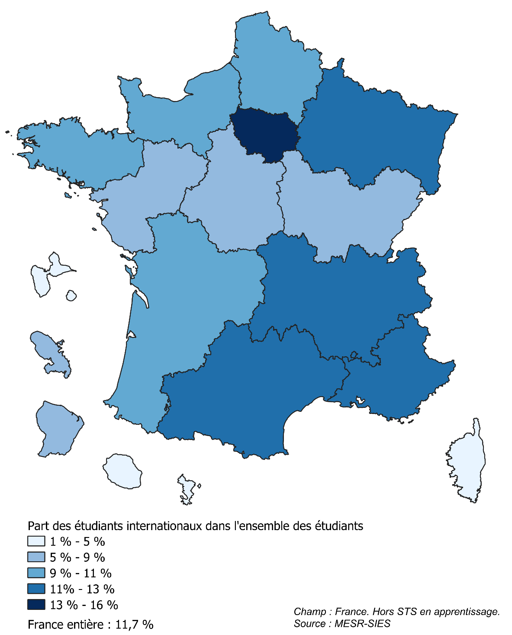
Champ : France, hors STS en apprentissage.
Sources : MESR-SIES.
Retour au sommaire
Région académique | Effectifs d'étudiants étrangers en mobilité internationale entrante | Effectifs total d'étudiants inscrits (1) | Proportion d'étudiants en mobilité internationale (%)
Auvergne-Rhône-Alpes | 42,349 | 358,414 | 11.8
Bourgogne-Franche-Comté | 6,765 | 77,469 | 8.7
Bretagne | 12,873 | 139,333 | 9.2
Centre-Val de Loire | 5,287 | 65,222 | 8.1
Corse | 225 | 5,235 | 4.3
Grand-Est | 24,565 | 204,202 | 12.0
Guadeloupe | 281 | 9,971 | 2.8
Guyane | 244 | 4,660 | 5.2
Hauts-de-France | 23,701 | 240,991 | 9.8
Île-de-France | 119,679 | 788,587 | 15.2
La Réunion | 642 | 24,322 | 2.6
Martinique | 611 | 8,200 | 7.4
Mayotte | 32 | 3,244 | 1.0
Normandie | 10,654 | 109,039 | 9.8
Nouvelle-Aquitaine | 19,386 | 205,056 | 9.5
Occitanie | 29,716 | 261,887 | 11.3
Pays de la Loire | 12,154 | 141,925 | 8.6
Provence-Alpes-Côte d'Azur | 19,981 | 177,529 | 11.3
Ensemble | 329,146 | 2,825,286 | 11.7

